第01天
 | index | 0 | 1 | 2 | 3
輸入陣列 | nums | 1 | 2 | 3 | 4

輸出陣列 | output | 1 | 3 | 6 | 10
 |  | nums[0] = 1
 |  |  | nums[0] + nums[1] = 3
 |  |  |  | nums[0] + nums[1] + nums[2] = 6
 |  |  |  |  | nums[0] + nums[1] + nums[2] + nums[3] = 10

輸出陣列 | output | 1 | 3 | 6 | 10
輸出也可以寫成 |  | nums[0] = 1
 |  |  | nums[1] + output[0] = 3
 |  |  |  | nums[2] + output[1] = 6
 |  |  |  |  | nums[3] + output[2] = 10

 |  |  |  |  | Figure 2

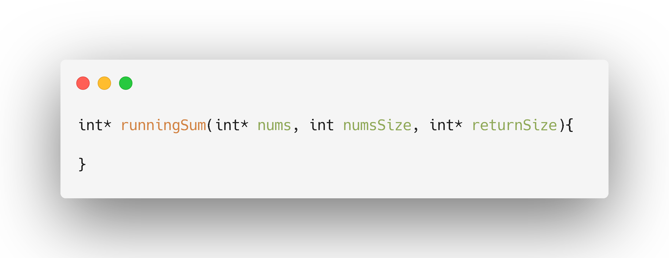

輸出陣列
給你輸入陣列大小

給你輸入陣列
要你提供輸出陣列的大小

 |  |  |  |  | Figure 1

第05天
 |  |  | 節點 0
 |  | 資料

 |  |  |  | 指向下一個節點的位置
 |  | 結構指標 |  |  |  |  |  | 節點 1
 |  |  |  |  | 資料

 |  |  |  |  | 結構指標 |  |  |  |  | 節點 2
 |  |  |  |  |  |  |  |  | 資料

 |  |  |  |  |  |  |  |  | 結構指標

 |  |  |  |  |  | Figure 2

1
2
4

1
3
4

1
1
2
3
4
4

 |  |  |  |  |  | Figure 1

1
2
4

 |  | 輸入Lsit 1

1
3
4

 |  | 輸入Lsit 2

 | ① 取出list1的頭節點，更新list1的next

1

輸出Head

2
4

 |  | 輸入Lsit 1

1
3
4
 |  | 輸入Lsit 2

 | ② 取出list2的頭節點，更新list2的next

1
1

輸出Head

2
4

 |  | 輸入Lsit 1

3
4
 |  | 輸入Lsit 2

 | ③ 取出list1的頭節點，更新list1的next

1
1
2

輸出Head

4

 |  | 輸入Lsit 1

3
4
 |  | 輸入Lsit 2

 | ④ 取出list2的頭節點，更新list2的next

1
1
2
3

輸出Head

4

 |  | 輸入Lsit 1

4
 |  | 輸入Lsit 2

 | ⑤ 取出list1的頭節點，更新list1的next

1
1
2
3
4

輸出Head

 |  | 輸入Lsit 1

4

 |  | 輸入Lsit 2

 | ⑥ 因為list1已經空了，直接加入list2的節點，也要更新list2的next

1
1
2
3
4
4

輸出Head

 |  | 輸入Lsit 1

 |  |  |  | ※ list1和list2都空了，迴圈結束

 |  | 輸入Lsit 2

 |  |  |  |  |  |  | Figure 3

第06天
1
3
5
7
9

9
7
5
3
1

Figure 1

第07天
5 / 2 = 2 |  | n = 5
1
2
3
4
5

INDEX 0
INDEX 1
INDEX 2
INDEX 3
INDEX 4
INDEX 5

1
2
3
4
5
6

 | 6 / 2 = 3 |  | n = 6
Figure 1

第16天
6

2
8

0
4
7
9

3
5

Figure 1
6

2
8

0
4
7
9

3
5

Figure 2

第30天
₅₀
₁₀
₃₀
₆₀
₉₀
₈₀
₄₀
₂₀
₇₀
①
②
④
③
⑥
⑦
⑤
⑨
⑧
₅₀
₁₀
₉₀
₃₀
₇₀
₄₀
₈₀
₆₀
₂₀
⓪ ① ② ③ ④ ⑤ ⑥ ⑦ ⑧ ⑨

 |  |  |  | ① | 90

 |  | ② | 70 |  |  |  |  | ③ | 80

 | ④ | 60 |  | ⑤ | 10 |  | ⑥ | 40 |  | ⑦ | 50

⑧ | 30 | ⑨ | 20 | NULL |  | NULL | NULL |  | NULL | NULL |  | NULL

 |  |  |  |  | 1. 將①與⑨對調，元素數量少1

 |  |  |  | ① | 20

 |  | ② | 70 |  |  |  |  | ③ | 80

 | ④ | 60 |  | ⑤ | 10 |  | ⑥ | 40 |  | ⑦ | 50

⑧ | 30 | ⑨ | 90 | NULL |  | NULL | NULL |  | NULL | NULL |  | NULL

 |  |  |  |  | 2. 把①數值給temp
 |  |  |  |  | 3. 遍歷所有①的子節點，還有以下的子節點
 |  |  |  |  |  | 3-0. 第1次for loop: s=1, j=2, temp=20
 |  |  |  |  |  | 3-1. ①的子節點②比③要小 → 增加j (找到比較大的j) → j=3
 |  |  |  |  |  | 3-2. temp 小於 ③ → 要調整
 |  |  |  |  |  | 3-3. ①位置放80
 |  |  |  |  |  | 3-4. s=j -> s=3

 |  |  |  | ① | 80

 |  | ② | 70 |  |  |  |  | ③ | 80

 | ④ | 60 |  | ⑤ | 10 |  | ⑥ | 40 |  | ⑦ | 50

⑧ | 30 | ⑨ | 90 | NULL |  | NULL | NULL |  | NULL | NULL |  | NULL

 |  |  |  |  |  | 3-5. 第2次for loop: s=3, j=6, temp=20
 |  |  |  |  |  | 3-6. ③的子節點⑥比⑦要小 -> 增加j (找到比較大的j) -> j=7
 |  |  |  |  |  | 3-7. temp 小於 ⑦ → 要調整
 |  |  |  |  |  | 3-8. ③位置放50

 |  |  |  | ① | 80

 |  | ② | 70 |  |  |  |  | ③ | 50

 | ④ | 60 |  | ⑤ | 10 |  | ⑥ | 40 |  | ⑦ | 20

⑧ | 30 | ⑨ | 90 | NULL |  | NULL | NULL |  | NULL | NULL |  | NULL

 |  |  |  |  |  | 3-9. s=7, j=14 沒有第3次loop
 |  |  |  |  |  | 3-10. ⑦的位置放temp，調整完成

